Conglomerado de Cantidades
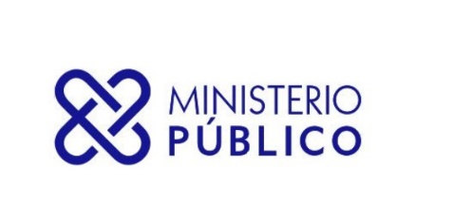

SECRETARÍA GENERAL DEL MINISTERIO PÚBLICO
INFORME TRIMESTRAL ESTADÍSTICO DE SERVICIOS

DESDE 01-10-2022 HASTA 31-12-2022
Servicios | Cantidad de Solicitudes
ASOCIACIÓN SIN FINES DE LUCRO - DISOLUCIÓN | 18
ASOCIACIÓN SIN FINES DE LUCRO - INCORPORACIÓN | 470
ASOCIACIÓN SIN FINES DE LUCRO - MODIFICACIÓN | 56
CERTIFICACIÓN DE NO ANTECEDENTES PENALES | 214,418
CERTIFICACIONES GENERALES | 1,030
EXEQUÁTUR DE ABOGADOS Y NOTARIOS | 768
LEGALIZACIÓN DE DOCUMENTOS NOTARIALES | 169,236
LEGALIZACIÓN DE DOCUMENTOS OFICIALES | 2,674
Total General | 388,670

